Лист1
Медицинская маска-респиратор от гриппа
№ | Наименование | Изображение изделия | Материал | Размер повязки | Вес 1 шт, г | Размер коробки | Штук в 1 коробке | Срок поставка до г. Москва 1 200 000шт., дней | Цена за шт. до г.Москва, руб
1 | Маска СХ | 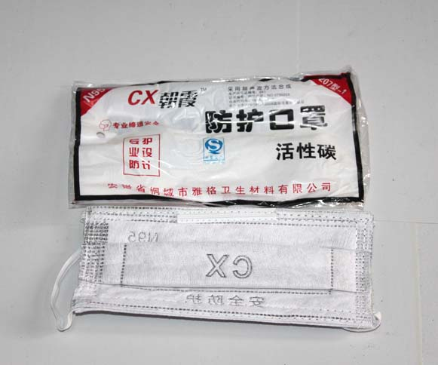 | 1)Medical gauze 2)Activated Carbon 3)n95 Filter cotton | 1)14см*19см 2)15см*20см. | 0.016 | 59*30*42см | 800 | 73 | 6.31
2 | Маска N95-7-1 | 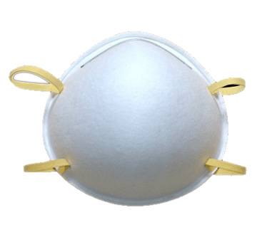 | 1)n95 Filter cotton |  | 0.0125 | 67*28*34см | 400 | 93 | 10.15
3 | Маска 1011 | 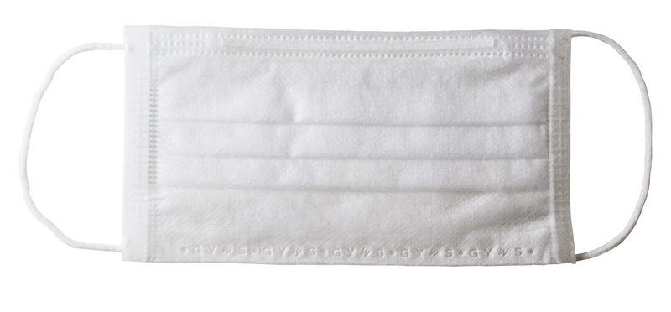 | 1) 30g Non-woven 2) 25g Fusion spray cloth 3) 20g Non-woven первый:белые нетканые материалы . второй : фильтр материалы (фильтровальной ткани). третий: белые нетканые материалы |  | 0.0035 | 52*38*32 см | 2000 | 83 | 6.89
4 | Маска DC-024 | 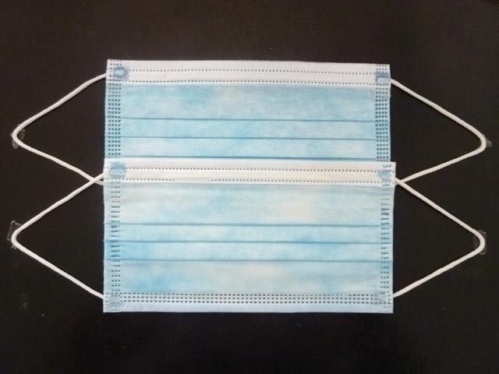 | 1)22g Blue non-woven 2)20g Meltblown filter cloth 3)25g White non-woven | 1)175см*90cm 2)175см*95cm | 0.0037 | 50*39*42см | 3000 | 84 | 1.27

